格式
通用事项
公司内部host | http://192.168.18.16

接口风格：Restful
响应的基本json格式
[result]:结果代码
[body]:API不同而不同

リクエストの基本フォーマット
(基本的にはPOSTで送信してください)
例1
param1=value1
例2
hoge=1&fuga=2

获取用户信息
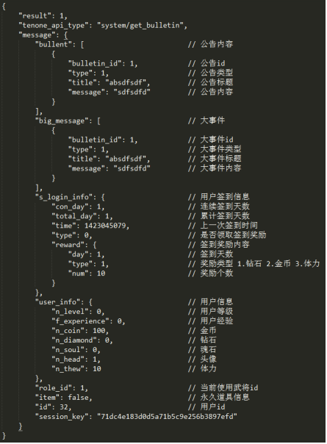
 |  | 返回API目录
API名 | /api.php/user/get_user_info
方式 | POST
说明 | 获取用户信息

请求
名称 | 类型 | 说明
user_id | uint32 | 用户ID
session_key | string(40) | 会话密钥

响应
名称 | 类型 | 说明
result | uint32 | 0:失败1:成功
message | string(255) | json格式 内容见右图
 |  | user_info追加："n_battle": 100 // 用户战斗力

示例
请求 | user_id=32&session_key=14b92ac014d80fb68899a5ab53a7b7b7
响应 | 见右图
响应（错误） | {"result":0,"tenone_api_type":"auth\/get_user_info","message":""}

结束游戏
 |  | 返回API目录
API名 | /api.php/game/end_game |  | { "scoreInfo": { "combo": [ // 连击数 5 ], "award": 10, // 人生果数 "deduction": [ 3, // 被抓数 2 // 被攻击 ], "kill": { "monster": 5, // 杀死普通怪物 "boss": 2 // 杀死BOSS } }, "checkpoint_id": 3, // 关卡id "scr_length": 5, // 划痕 "star_num": 5, // 星星 "diamond": 2, // 钻石 "soul": 3, // 魂石数 "pass": 1, // 是否通过 "lose_type": 0, // 失败类型（0：通过；1：死亡；2：超时） "skill_num": 2 // 技能使用数 "max_combo": 5 // 最大连击数 }
方式 | POST
说明 | 开始游戏

请求
名称 | 类型 | 说明
user_id | uint32 | 用户ID
session_key | string(40) | 会话密钥
json_request | string(255) | 提交的数值 见右边

响应
名称 | 类型 | 说明
result | uint32 | 0:失败1:成功
message | string(255) | json格式 返回前一名好友信息 见下图
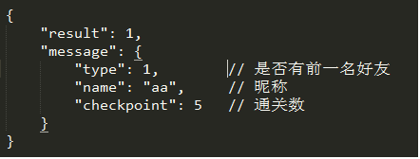

示例
请求 | user_id=32&session_key=&json_request={"scoreInfo":{"combo":[5,3,4],"award":10,"deduction":[3,2],"kill":{"monster":5,"boss":2}},"checkpoint_id":2,"scr_length":5,"star_num":5,"diamond":5}
响应 | {"result":1,"message":{"type":1,"name":"aa","checkpoint":5}}
响应（错误） | {"result":0,"tenone_api_type":"game\/end_game","message":""}

选择关卡
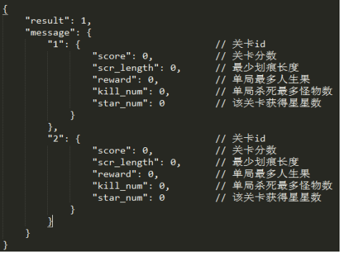
 |  | 返回API目录
API名 | /api.php/game/get_checkpoint
方式 | POST
说明 | 选择关卡

请求
名称 | 类型 | 说明
user_id | uint32 | 用户ID
session_key | string(40) | 会话密钥

响应
名称 | 类型 | 说明
result | uint32 | 0:失败1:成功
message | string(255) | json格式 返回关卡信息 见右图

示例
请求 | user_id=15&session_key=
响应 | {"result":1,"message":{"1":{"score":0,"scr_length":0,"reward":0,"kill_num":0,"star_num":0}}}
响应（错误） | {"result":0,"tenone_api_type":"game\/get_checkpoint","message":""}

获取排行榜
 |  | 返回API目录
API名 | api.php/rank/get_rank
方式 | POST
说明 | 获取游戏排行榜

请求 | user_id=32&session_key={"type":"world"}
名称 | 类型 | 说明
json_request | string(40) | 请求参数（type=world为世界排行；type=friend为好友排行）
user_id | uint32 | 用户ID
session_key | string(40) | 会话密钥

响应
名称 | 类型 | 说明
result | int(1) | 0:失败1:成功
message | string(255) | 见右图 好友排行不做排行客户端可根据数据本地处理

示例
请求
响应
响应（错误）

{ |  | {
"result": 1, |  | "result": 1,
"tenone_api_type": "system/get_bulletin", |  | "tenone_api_type": "system/get_bulletin",
"message": { |  | "message": {
"1": { // 排名 |  | "0": {
"id": 12, // id |  | "id": 16,
"head": 1, // 头像 |  | "head": 1,
"name": "yy", // 昵称 |  | "name": "hp",
"sex": 1, // 性别 |  | "sex": 1,
"level": 0, // 等级 |  | "level": 0,
"checkpoint": 5, // 通关数 |  | "checkpoint": 0,
"battle": 999, // 战力 |  | "battle": 1586
"friend_type": 0 // 是否为好友 |  | },
}, |  | "1": {
世界排行
好友排行
"2": {
"id": 15, |  | "id": 32,
"head": 1, |  | "head": 1,
"name": "hh", |  | "name": "www",
"sex": 2, |  | "sex": 0,
"level": 0, |  | "level": 0,
"checkpoint": 4, |  | "checkpoint": 3,
"battle": 5689, |  | "battle": 0
"friend_type": 0 |  | },
}, |  | "session_key": "2a2b9f347064d36422e59ec1ef7519d4"
"session_key": "7f20364382d1aa4f387e" |  | }
} |  | }
}

商城界面数据
 |  | 返回API目录
API名 | /api.php/buy_prop/get_mall_info
方式 | POST
说明 | 商城界面

请求 | user_id=12&session_key=&json_request=
名称 | 类型 | 说明
user_id | uint32 | 用户ID
session_key | string(40) | 会话密钥

响应
名称 | 类型 | 说明
result | uint32 | 0:失败1:成功
message | string(255) | json格式
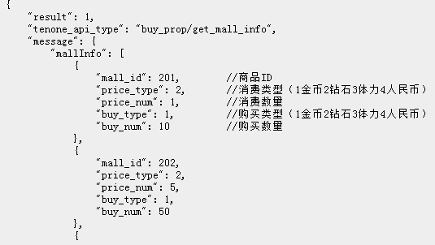

示例
请求 | user_id=12&session_key=&json_request=
响应 | {"result":1,"tenone_api_type":"buy_prop\/get_mall_info","message":{"mallInfo":[{"mall_id":201,"price_type":2,"price_num":1,"buy_type":1,"buy_num":10},{"mall_id":202,"price_type":2,"price_num":5,"buy_type":1,"buy_num":50},{"mall_id":203,"price_type":2,"price_num":10,"buy_type":1,"buy_num":100},{"mall_id":204,"price_type":2,"price_num":50,"buy_type":1,"buy_num":500},{"mall_id":205,"price_type":2,"price_num":100,"buy_type":1,"buy_num":1000},{"mall_id":301,"price_type":2,"price_num":1,"buy_type":3,"buy_num":10},{"mall_id":302,"price_type":2,"price_num":5,"buy_type":3,"buy_num":50},{"mall_id":303,"price_type":2,"price_num":10,"buy_type":3,"buy_num":100},{"mall_id":304,"price_type":2,"price_num":50,"buy_type":3,"buy_num":500},{"mall_id":305,"price_type":4,"price_num":36,"buy_type":3,"buy_num":1000},{"mall_id":401,"price_type":4,"price_num":1,"buy_type":2,"buy_num":10},{"mall_id":402,"price_type":4,"price_num":5,"buy_type":2,"buy_num":50},{"mall_id":403,"price_type":4,"price_num":10,"buy_type":2,"buy_num":100},{"mall_id":404,"price_type":4,"price_num":50,"buy_type":2,"buy_num":500},{"mall_id":405,"price_type":4,"price_num":100,"buy_type":2,"buy_num":1000}],"session_key":"3e69426b2d7c5bcae3c613c2b4ded9bb"}}
响应（错误） | {"result":0,"tenone_api_type":"buy_prop\/get_mall_info","message":""}

道具界面
 |  | 返回API目录
API名 | /api.php/buy_prop/get_prop_info
方式 | POST
说明 | 道具界面

请求 | user_id=12&session_key=&json_request=
名称 | 类型 | 说明
user_id | uint32 | 用户ID
session_key | string(40) | 会话密钥

响应
名称 | 类型 | 说明
result | uint32 | 0:失败1:成功
message | string(255) | json格式
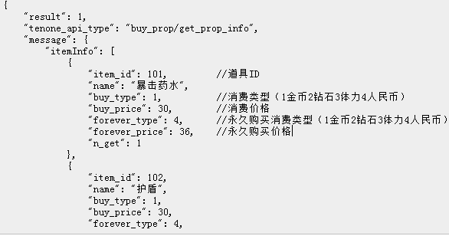

示例
请求 | user_id=12&session_key=&json_request=
响应 | {"result":1,"tenone_api_type":"buy_prop\/get_prop_info","message":{"itemInfo":[{"item_id":101,"name":"\u66b4\u51fb\u836f\u6c34","buy_type":1,"buy_price":30,"forever_type":4,"forever_price":36,"n_get":1},{"item_id":102,"name":"\u62a4\u76fe","buy_type":1,"buy_price":30,"forever_type":4,"forever_price":36,"n_get":0},{"item_id":103,"name":"\u7231\u5fc3","buy_type":1,"buy_price":50,"forever_type":4,"forever_price":36,"n_get":0}],"session_key":"33e95d5fe5cbbb7e8ea1f4c768757f9c"}}
响应（错误） | {"result":0,"tenone_api_type":"buy_prop\/get_prop_info","message":""}

好友界面
 |  | 返回API目录
API名 | /api.php/friend/get_friend_menu
方式 | POST
说明 | 好友界面

请求 | user_id=12&session_key=&json_request=
名称 | 类型 | 说明
user_id | uint32 | 用户ID
session_key | string(40) | 会话密钥

响应
名称 | 类型 | 说明
result | uint32 | 0:失败1:成功
message | string(255) | json格式
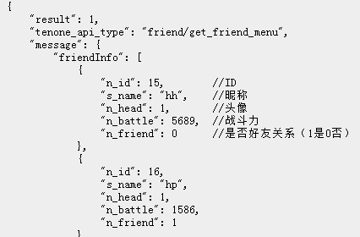

示例
请求 | user_id=12&session_key=&json_request=
响应 | {"result":1,"tenone_api_type":"friend\/get_friend_menu","message":{"friendInfo":[{"n_id":15,"s_name":"hh","n_head":1,"n_battle":5689,"n_friend":0},{"n_id":16,"s_name":"hp","n_head":1,"n_battle":1586,"n_friend":1},{"n_id":17,"s_name":"www","n_head":1,"n_battle":2000,"n_friend":1}],"session_key":"7b814abce18c843fef780b54b148bb72"}}
响应（错误） | {"result":0,"tenone_api_type":"friend\/get_friend_menu","message":""}

商城购买
 |  | 返回API目录
API名 | /api.php/buy_prop/buy_mall
方式 | POST
说明 | 好友界面

请求 | user_id=12&session_key=&json_request={"mall_id":204}
名称 | 类型 | 说明
user_id | uint32 | 用户ID
session_key | string(40) | 会话密钥

响应
名称 | 类型 | 说明
result | uint32 | 0:失败1:成功
message | string(255) | json格式
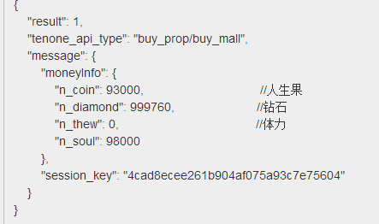

示例
请求 | user_id=12&session_key=&json_request={"mall_id":204}
响应 | {"result":1,"tenone_api_type":"buy_prop\/buy_mall","message":{"moneyInfo":{"n_coin":93000,"n_diamond":999760,"n_thew":0,"n_soul":98000},"session_key":"4cad8ecee261b904af075a93c7e75604"}}
响应（错误） | {"result":0,"tenone_api_type":"buy_prop\/buy_mall","message":""}

